상품제안서
유리컵, 잔받침 선물세트 | 상품코드: F31261

 |  |  |  |  |  |  | 02-412-0044 | www.easy1.co.kr
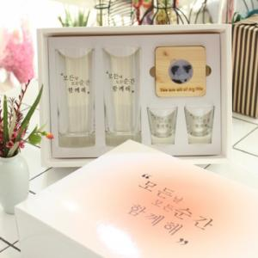

【상세/제작정보】

【인쇄/포장옵션】 | 풀칼라 / 포장지포장

【공급단가】 | 수량 | 20~ | 50~ | 100~ | 300~ | 500~
*VAT별도 | B-모든날 롱칵테일 셋트 | 78,000원 | 76,700원 | 74,750원 | 73,450원 | 71,500원
 | C-자유시안 텀블러 셋트 | 82,800원 | 81,420원 | 79,350원 | 77,960원 | 75,900원
 | D- 자유시안 롱칵테일 셋트 | 82,800원 | 81,420원 | 79,350원 | 77,960원 | 75,900원

【상품 URL】 | https://easy1.co.kr:443/src/goods_detail.php?gdno=31261

